Органы управления
Органы управления измерительных приборов
 | Электроприбор ЦП8507 | Энергосоюз ЦП9010У | SATEC PM130P PLUS | Электроприбор ЩМ120 | PD194PQ-2K4T | PD194Z-2S4
Внешний вид | 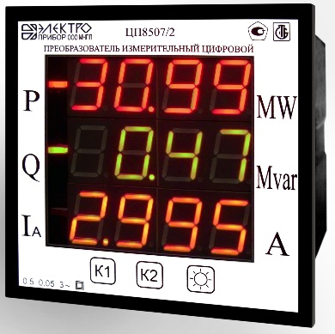 | 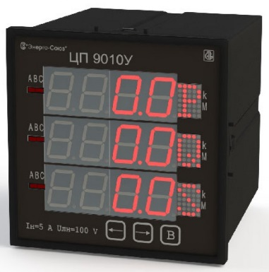 | 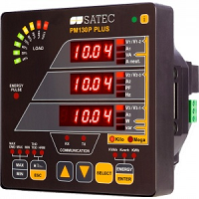 | 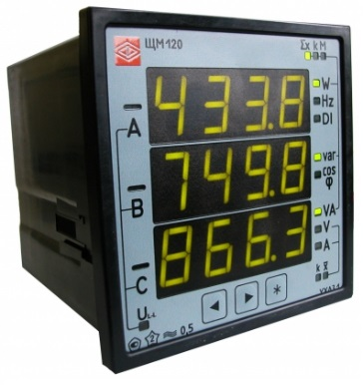 | 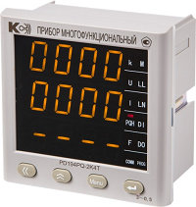 | 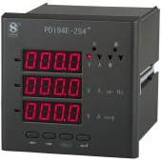
Количество кнопок | 3 | 3 | 6 | 4(3) | 4 | 4
Кнопки навигации и управления
Механизм регулировки яркости | Коротким начанием кнопки "*" в рабочем режиме: высокая - средняя - низкая | Длинное нажатие (более2 с) на кнопку «←». Короткое нажатие на кнопку «←» переход в режи "Код яркости". Долгое нажатие кнопки "В" переход в режим редактирования. Кнопками «←» и «→» изменение значения. Длинное нажатие (более2 с) на кнопку "В" - подтверждение. | Выбор → disP → ВВОД → ↑ ↓ → Aout → ВВОД → ↑ ↓ → brGt → ВВОД → ↑ ↓ (0..3) → ВВОД | Одновременное нажатие кнопки «←» иликнопки «←» с кнопкой "*" | 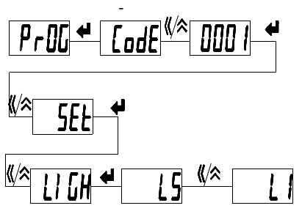
Перобор параметров выводимых на индикаторы | Короткиим нажатием кнопки "К2" | Короткиим нажатием кнопки "В" |  |  | Короткое нажатие "<<" или "↑"

